Istruzioni utilizzo foglio
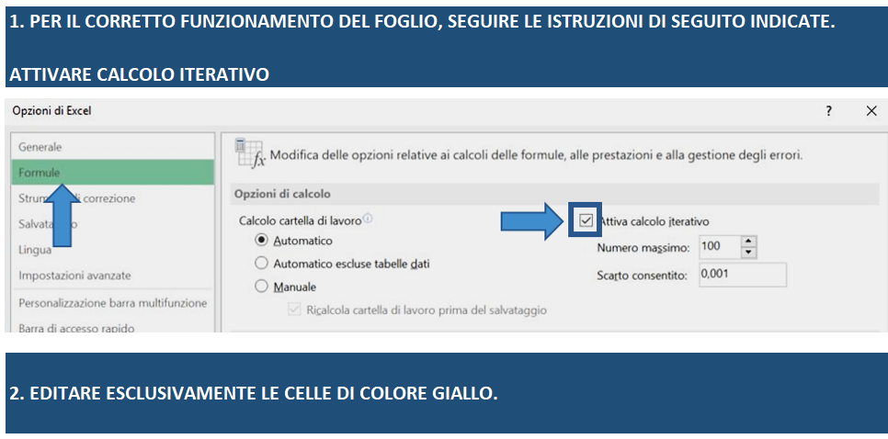

Simulazione calcolo agevolazion
Indica qui se sei un'impresa iscritta nella sezione speciale di "Start-up innovativa" in C.C.I.A.A

Impresa innovativa

Qui troverai l'importo potenzialmente ammissibile per ogni voce di spesa, nel rispetto della soglia del 20% prevista dall'Avviso n.637 per Opere Murarie e Capitale circolante.
Qui troverai - in funzione del programma di spesa ammissibile (colonna D) - le agevolazioni massime che ti possono potenzialmnte essere concesse
(50% Fin agevolato e fino a 30% Fondo perduto)
Qui troverai l'agevolazione massima totale concedibile secondo la stima progettuale inserita, nel rispetto dei limiti dell'art.22 GBER

Inserisci nelle celle di colore giallo l'importo che intedi richiedere per ogni voce di spesa.

VOCE DI SPESA | IMPORTO RICHIESTO | IMPORTO AMMISSIBILE | RICHIESTO Fin. Agevolato | RICHIESTO Fondo Perduto | AGEVOLAZIONI CONCEDIBILI |  | IMPIEGHI |  | FONTI
Impianti, macchinari, attrezzature | 0.00 € | 0.00 € |  |  | Mix agevolativo |  | Investimenti ammessi | 0.00 € | Finanziamento agevolato | 0.00 €
Beni immateriali ad utilità pluriennale | 0.00 € | 0.00 € |  |  | Finanziamento agevolato concedibile | 0.00 € | IVA IMA, BP E CS | 0.00 €
Consulenze Specialistiche | 0.00 € | 0.00 € |  |  | Fondo perduto massimo concedibile | 0.00 € | IVA OM | 0.00 € | Fondo perduto | 0.00 €
Opere Murarie | 0.00 € | 0.00 € |  |  | Totale agevolazioni concedibili | 0.00 € | Capitale circolante ammesso | 0.00 €
Totale investimenti | 0.00 € | 0.00 € | 0.00 € | 0.00 € |  |  | Totale impieghi | 0.00 € | Totale fonti | 0.00 €
Capitale Circolante | 0.00 € | 0.00 € | 0.00 € | 0.00 € | Il mix agevolativo rispetta i limiti previsti dall'art.22 del Reg.Gber
Totale Programma di spesa | 0.00 € | 0.00 € | 0.00 € | 0.00 € |  |  |  |  | Mezzi propri | 0.00 €
 |  |  | 0.00 €
 | Il programma di spesa previsto rispetta il limite di € 2.500.000,00 previsto dall'Avviso Pubblico
Qui troverai - in funzione del programma di spesa ammissibile e delle agevolazioni massime concedibili - l'apporto di mezzi propri necessario per la corretta realizzazione dell'iniziativa

